상품제안서
스프링 매직라떼 다이어리 18절 | 상품코드: S43608

 |  |  |  |  |  | 02-713-8555 | www.synergygift.co.kr
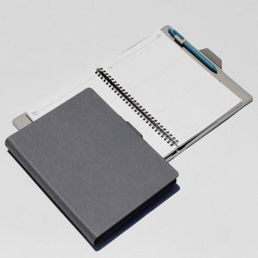

【상세/제작정보】

【인쇄/포장옵션】 | 불박, 금박, 은박 / OPP(비닐)

【공급단가】 | 수량 | 100~ | 300~ | 1,000~ | 3,000~
*VAT별도 | 노트식 | 10,240원 | 9,760원 | 9,280원 | 9,040원
 | 이틀식 | 10,490원 | 10,000원 | 9,510원 | 9,260원

【상품 URL】 | https://www.synergygift.co.kr:443/src/goods_detail.php?gdno=43608

